8_製図ページ
8. 製図ページ（製図ツールの組み込み） |  |  |  |  |  |  |  |  |  | ◀ 目次へ
今の製図ツールをPower Appsのコードコンポーネントに作り替えて、アプリの中で図面を描く・見る・保存する。

■ 1. 組み込む製図ツール
項目 | 内容
どんな物か | ブラウザで動く製図ツール（HTMLとJavaScriptでできている）。インストール不要。
描けるもの | 直線・連続線・矩形・円・円弧・楕円・スプライン・文字・ねじ穴、寸法（長さ・φ・R・角度・C面取り）、引出線、表面粗さ記号、幾何公差、ハッチング、バルーン、部品表
用紙・表題欄 | A2〜A4・B3〜B5、縦横、縮尺。表題欄に図番・図名・尺度・用紙・材質・作成者・日付
図面データの形式 | JSON形式（format: seizu-tool、version: 1）。線・寸法・用紙・表題欄など、描き直せるデータがすべて入っている。
書き出し | 印刷（PDF保存も可）、SVG（画像）、JSON（ファイル）

製図ページの画面（製図ツールの画面をそのまま部品にする） |  |  |  |  |  | 印刷・閲覧したときの図面
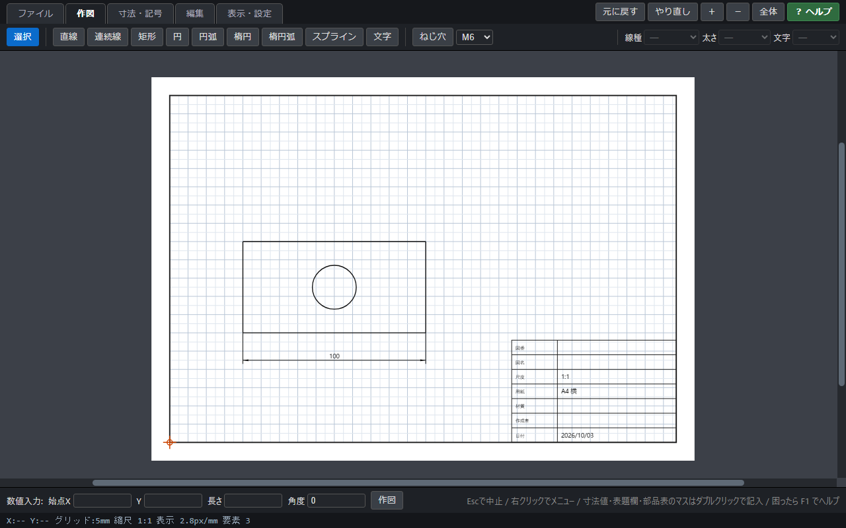 |  |  |  |  |  | 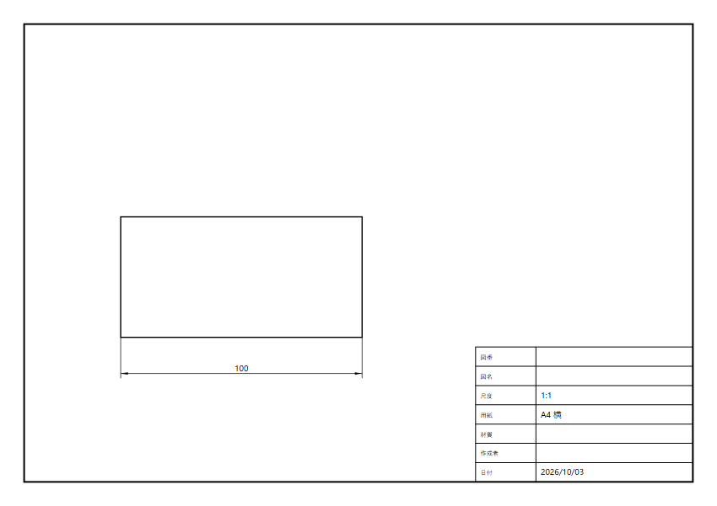

■ 2. 組み込み方（コードコンポーネント）
項目 |  |  | 内容
部品にする |  |  | 製図ツールのJavaScriptを、Power Appsのコードコンポーネント（TypeScriptで書く部品の枠組み）に入れる。部品は画面の大きさに合わせて表示する。
「開く・保存」をアプリにつなぐ |  |  | 製図ツールの「開く・保存」を、パソコンのファイルではなくアプリとのやり取りに変える。部品は図面データ（JSON）をアプリに渡し、アプリが図面ライブラリ（L06）に保存する。開くときはアプリが部品に図面データを渡す。
閲覧と編集の切り替え |  |  | アプリから部品に「閲覧／編集」の設定を渡す。依頼者は自分の依頼の図面を作成・編集、承認者は閲覧と印刷、設備メンバーは閲覧と版2以降の保存。
ライセンス |  |  | 外部のサービスと通信しない部品のため、アプリは標準のまま。追加のライセンスは不要。
管理者の設定 |  |  | Power Platformの環境で、コードコンポーネントを含むキャンバスアプリを使えるように設定する。部品はソリューションとして環境に取り込む（情報システム部門）。
既存の図面 |  |  | 以前に製図ツールで保存した図面（.json）は、依頼書入力（P02）の「ファイルから読み込む」で取り込む。

■ 3. 図面データの流れ
① 製図ページで描く （依頼者・P03） | ▶ | ② 「依頼書に保存」 図面ライブラリ（L06） | ▶ | ③ アプリがチェック （形式・大きさ） | ▶ | ④ 承認画面に 縮小表示（P09） | ▶ | ⑤ クリックで製図ページ （閲覧・印刷） | ▶ | ⑥ 設備側で版2を保存 （製作用・P03）
※ 承認したときの図面がSharePointに残るため、後から「どの図面で承認したか」を確認できる。

■ 4. コードコンポーネントにできない場合の代替
項目 |  | 代替の方法 |  |  |  |  | デメリット
製図ツールの使い方 |  | 製図ツールのHTMLファイルをSharePointに置き、各自のPCで開いて使う（今までどおり） |  |  |  |  | アプリとは別の画面で描くことになる
図面の添付 |  | 製図ツールで.json（図面データ）と.svg（画像）を保存し、依頼書入力（P02）で2つとも添付する |  |  |  |  | 保存と添付の手間がかかる。添付し忘れが起きる
承認画面での表示 |  | 添付した.svgの画像を表示する |  |  |  |  | 拡大すると読みにくいことがある。部品表の読み取りはできない
印刷 |  | 製図ツールで.jsonを開いて印刷する |  |  |  |  | 承認者も製図ツールを開く必要がある

■ 5. アプリが図面に対して行うこと
内容 |  | 説明
保存時のチェック |  | 製図ツールの図面か（format・version）、大きさ（5MBまで）を確認する。違うときは「製図ツールの図面ファイルではありません」などと表示して保存しない。
縮小表示 |  | 依頼書入力（P02）・依頼の詳細（P08）・承認（P09）・依頼書詳細（P12）に図面を縮小表示する。クリックで製図ページを開く。
表題欄の読み取り |  | 図名を件名に自動で入れる（件名が空欄のとき・変更可）。図番・材質を詳細画面に表示する。
部品表の読み取り |  | 部品表（品名・数量・材質）を依頼書詳細（P12）に表示し、見積り・買い入れの参考にする。
版の管理 |  | 依頼者の原図（版1）は変更せず、設備側の修正版を版2・版3…として追加で保存する。
製図ツールの改修時 |  | 製図ツールを改修したときは、テスト用のアプリで既存の図面が正しく開けることを確認してから本番に反映する。

